在产品【自制半成品】
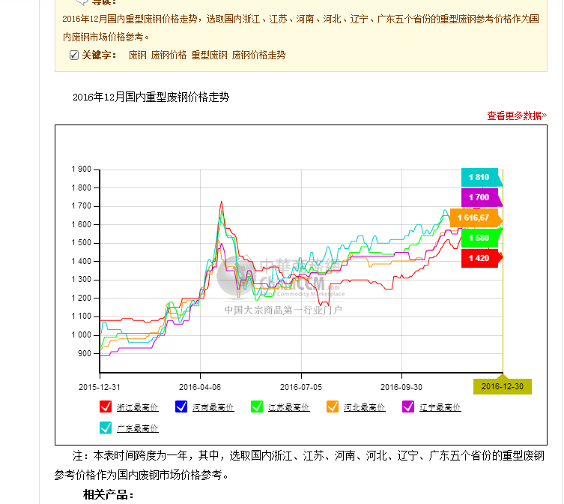
返回索引页 | 返回
存货—在产品（自制半成品）评估明细表
评估基准日：年月日
被评估企业： |  |  |  |  |  |  |  |  |  |  |  |  |  | 金额单位：人民币元
序号 | 名称及规格型号 | 计量单位 | 审计前账面值 |  |  | 审计调整 | 账面价值 |  |  | 评估价值 |  |  | 增值率% | 备注 | 计提减值准备金额 |  | 评估人员 | 账面值内涵 |  |  |  | 存货清查核实程序 |  |  |  | 评估方法 | 完工比例法
 |  |  | 数量 | 单价 | 金额 |  | 数量 | 单价 | 金额 | 实际数量 | 单价 | 金额 |  |  | 审计前账面值 | 账面价值 |  | 原料 | 人工 | 费用 | 其他 | 核实程序 | 核实后数量差异 | 数量、单价、申报账面值异常原因 | 底稿文件 |  | 产成品评估值 | 账面成本 | 预计总成本 | 完工比例 | 评估单价

合 计 |  |  |  |  | - |  |  |  | - |  |  | -
减：存货跌价准备 |  |  |  |  |  |  |  |  | - |  |  | -
小 计 |  |  |  |  | - |  |  |  | - |  |  | -
被评估企业填表人： |  |  |  |  |  |  |  |  | 评估人员：
填表日期：年月日

